Sheet1
과목명 | 마이크로프로세서 및 실습
분반 | 2
학번 | 2013136137
이름 | 최호빈
과제명 | 재료구매신청서
번호 | 부품명 | 단가 | 수량(EA) | 가격 | 링크 | 사진
1 | 조도센서 | 110 | 10 | 1,100 | http://www.mechasolution.com/shop/goods/goods_view.php?goodsno=127751&category=049005
2 | 적외선 수신부 (IR Receiver) | 660 | 3 | 1,980 | http://www.mechasolution.com/shop/goods/goods_view.php?goodsno=211&category=049007
3 | 적외선 발신부 | 330 | 5 | 1,650 | http://www.mechasolution.com/shop/goods/goods_view.php?goodsno=502&category=052001
4 | 온도 센서 LM35DZ | 1,100 | 5 | 5,500 | http://www.devicemart.co.kr/3183
5 | LCD 키패드 쉴드 | 16,500 | 1 | 16,500 | http://www.mechasolution.com/shop/goods/goods_view.php?goodsno=329623&category=092004002006 | 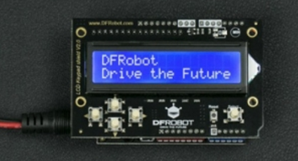
6 | 적외선 통신 쉴드 | 23,880 | 1 | 23,880 | http://vctec.co.kr/product/detail.html?product_no=9205 | 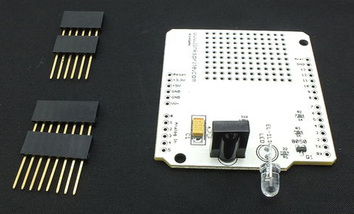
7 | LM35D 디지털 온도센서 | 4,400 | 2 | 8,800 | http://www.mechasolution.com/shop/goods/goods_view.php?goodsno=1865&category=049001 | 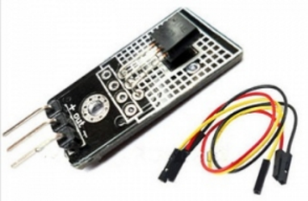
8 | 조도센서 | 1,900 | 3 | 5,700 | http://storefarm.naver.com/domekit/products/358339388?NaPm=ct%3Diu8fzla8%7Cci%3D798f1df68453e31f784f745cff81b59da1a0fe62%7Ctr%3Dslsl%7Csn%3D278114%7Cic%3D%7Chk%3Df2e7cae669c682228a00ca2445f1b1d2d52fba21 | 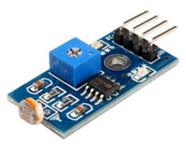

 |  |  | 최종가격 | 65,110

